IA_Tree
Information Architecture
Service | 메인 | Service Type | 모바일 앱
Diagram Code | DI_01 | IA Code | IA_01

1
Category | Object / Module | Depth 01 | Depth 02 | Depth 03 | Description | UX & IxD Summary | Type | Link / Embed | Related Asset
Top Navigation | Sliding Menu | - | - | - | 설정, 히스토리, 바로가기 컨텐츠를 노출할 슬라이딩 메뉴 아이콘 배치 | N/A | Hamburg | N/A | UI설계, 플로우, UX가이드, 더 상세한 IA등 관련 에셋에 대한 정보
 | Pay | - | - | - | 결제, 송금 서비스로 이동할 아이콘 배치 | N/A | Icon button | N/A
 | Alert | - | - | - | PUSH 알림 목록 서비스로 이동할 아이콘 배치 | N/A | Icon button | N/A
 | My Profile | - | - | - | 내 프로필 서비스로 이동할 아이콘 배치 | 바디 Pull로 이동 | Icon button | N/A
2
Body | Search Area_Default | Search Bar |  | - | 검색바 | 바디 하단 스크롤 시 Top 고정 | Body | N/A
 |  |  | Search Detail | - | 검색바 터치 시 검색 히스토리 노출할 페이지 | N/A | Body | N/A
 |  |  | Voice Search | - | N/A | 터치 시 최하단 I'm Listening 모션 | Icon button | N/A
 |  | Display AD_Small | - | - | 123*56 디스플레이 배너 | N/A | Display banner | Display API
 |  | Display AD_Widen | - | - | 234*78 디스플레이 배너 | 스와이핑 시 디스플레이 펼침 | Display banner | Display API
 | Weather Card | - | - | - | 컨텐츠 카드 | 바디 스크롤 시 카드 펼침 | Card | Weather API | 메인 카드용 상세 UI설계 바로가기
 | Now Card | - | - | - | 컨텐츠 카드 | N/A | Card | Now API | 메인 카드용 상세 UI설계 바로가기
 | Display AD_Event | - | - | - | 123*56 디스플레이 배너 | N/A | Display banner | Display API
 | Display AD_Big | - | - | - | 234*78 디스플레이 배너 | N/A | Display banner | Display API
 | Covid Info Card | - | - | - | 컨텐츠 카드 | N/A | Card | Covid API | 메인 카드용 상세 UI설계 바로가기
 | Stock Info Card | - | - | - | 컨텐츠 카드 | N/A | Card | Stock API | 메인 카드용 상세 UI설계 바로가기
 | Add_판 | 쇼핑라이프 01 | - | - | 쇼핑라이프 판 설정 | N/A | Img banner | N/A
 |  | 쇼핑라이프 02 | - | - | 쇼핑라이프 판 설정 | N/A | Img banner | N/A
 |  | 쇼핑라이프 03 | - | - | 쇼핑라이프 판 설정 | N/A | Img banner | N/A
 |  | 뉴스 콘텐츠 01 | - | - | 뉴스콘텐츠 판 설정 | N/A | Img banner | N/A
 |  | 뉴스 콘텐츠 02 | - | - | 뉴스콘텐츠 판 설정 | N/A | Img banner | N/A
 | Naver Today | - | - | - | 디스플레이형 콘텐츠 노출 | N/A | Img banner | N/A
 | Footer | - | - | - | Full Ver. Type | N/A | body | N/A | 공통 템플릿 상세 UI설계 바로가기
3
Bottom Navigation | Shopping & Life | - | - | - | 앱 공통 내비게이션 | N/A | Tab
 | News & Contents | - | - | - | 앱 공통 내비게이션 | N/A | Tab
 | Naver Dot | 활용법_Navi | - | - | 앱 공통 내비게이션 | 터치 시 Dot Navi. 확장 | Img banner
 |  | Dot Navigation | 음성 | -
 |  |  | 내주변 | -
 |  |  | 검색 | -
 |  |  | 파파고번역 | -
 |  |  | 쇼핑렌즈 | -
 |  |  | QR바코드 | -
 |  |  | 렌즈 | -
 |  |  | 음악 | -
(… 기타생략)

IA_Diagram
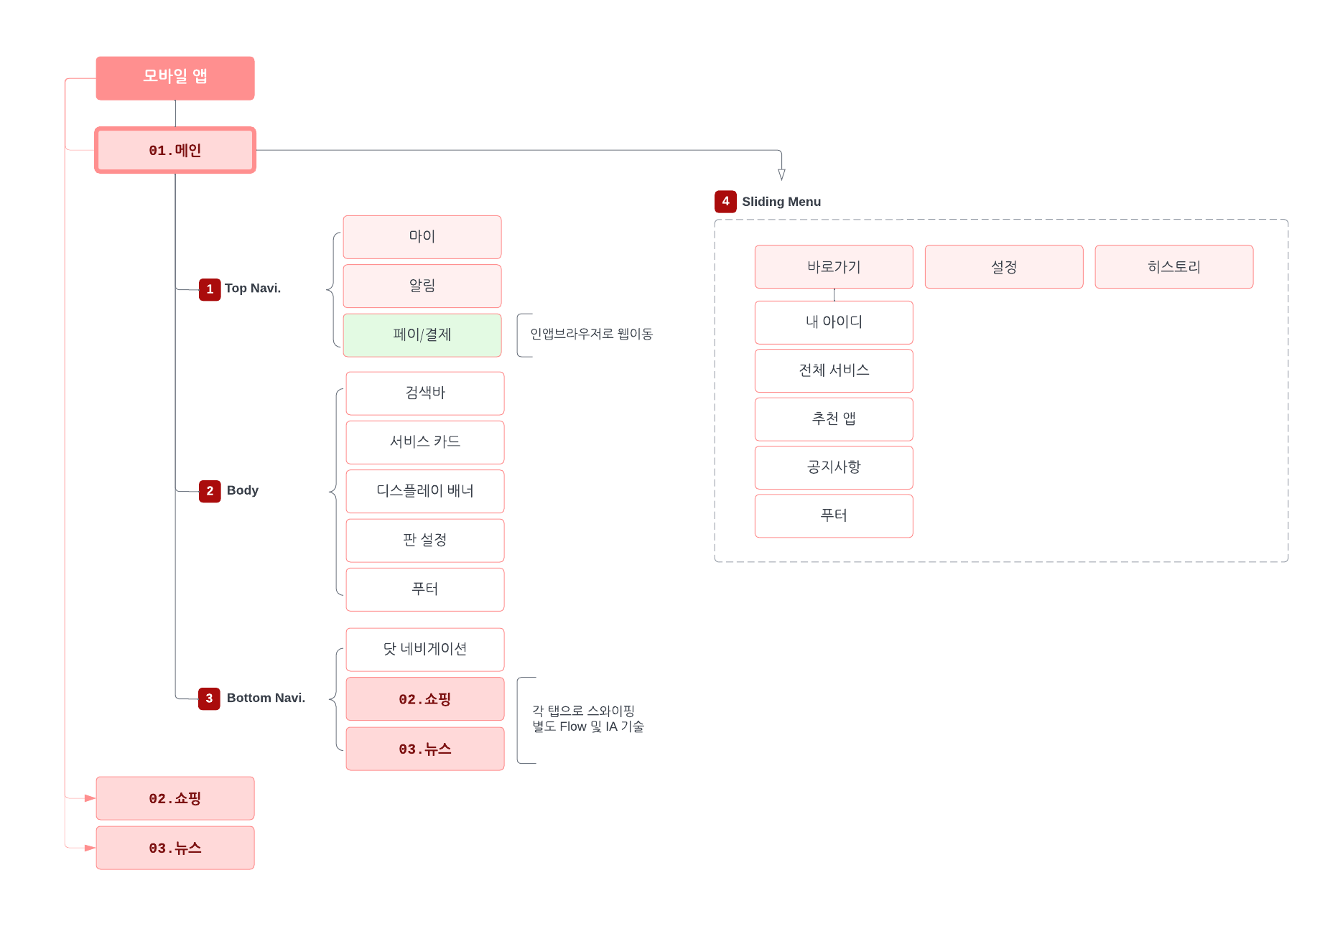
Information Architecture (Diagram)
Service | 메인 | Service Type | 모바일 앱 | * 플로우 작성툴: LucidChart
Diagram Code | DI_01 | IA Code | IA_01 | * Tree형 IA와 다이어그램 모두 구조를 보여주지만, 다이어그램은 좀 더 관계를 시각화 하는데 사용합니다.

